Додаток №1 Форма пропозиції
Додаток №2 до Запиту_2395_2396_2397SP
 | Форма цінової пропозиції

(Назва Учасника), надає свою пропозицію щодо участі у закупівлі: Шаф, столів, стелажів
Відомості про підприємство |  |  | Повне найменування учасника – суб’єкта господарювання
 |  |  | Ідентифікаційний код за ЄДРПОУ або реєстраційний номер облікової картки платника податків
 |  |  | Реквізити (адреса - юридична та фактична, телефон, факс, телефон для контактів, e-mail, розрахунковий рахунок)
Відомості про особу (осіб), які уповноважені представляти інтереси Учасника |  |  | (Прізвище, ім’я, по батькові, посада, контактний телефон)
Додаткова інформація: 1. ПЕРЕД ПОЧАТКОМ ВИРОБНИЦТВА ПОСТАЧАЛЬНИК САМОСТІЙНО ЗДІЙСНЮЄ КОНТРОЛЬНИЙ ЗАМІР ВКАЗАНИХ У ЗАМОВЛЕННІ РОЗМІРІВ БЕЗПОСЕРЕДНЬО У ПРИМІЩЕННІ. Доставка здійснюється у приміщення, після закінчення будівельних робіт. Ориєнтовно 25.11.2025 року. Гарантія на всі вироби 24 місяці з моменту введення у експлуатацію. 2. Вартість пропозиції учасника включає розвантаження, підйом на поверх (сховище, перший, другий), збірка, встановлення відповідно до схем планування (надаються Замовником), прибирання сміття його утилізацію за адресою: м. Вінниця (точна адреса буде надана переможцю закупівлі під час підписання договору). Ліфт відсутній. Всі описи наведені у даній специфікації є прикладами функціональних та якісних характеристик. Виконавець може запропонувати аналоги з характеристиками не нижче наведених. Товари, що поставляються, повинні відповідати вимогам якості. У випадку поламки продукції, у гарантійний період, постачальник здійснює ремонт за власний рахунок. 3. Разом з замовленням надсилаєм проект приміщення з візуалізацією замовляємих позицій та розмірами. Учаснику необхідно вказати: модель, торгову марку, виробника та детально зазначати технічні характеристики продукції у відповідності до параметрів та вимог технічного опису даної таблиці та надати фото товару. Всі документи мають відповідати реальним заявленим технічним характеристикам обладнання. У разі виявлення неякісного товару або такого, що не відповідає умовам договору, учасник-переможець зобов’язаний замінити неякісний товар протягом 5 робочих днів з моменту виявлення неякісного товару на якісний без будь-якої додаткової оплати з боку замовника.

№ з/п | Запит** |  | Пропозиція |  | Кількість | Одиниця виміру | Ціна, за одиницю, (з урахуванням всіх податків і зборів) * | Вартість, грн., (з урахуванням всіх податків і зборів) *

 | Найменування та візуалізація | Технічні характеристики та опис | Вказати модель (торгову марку), виробника, параметри та характеристики. Країну походження | Фото (візуалізація)
ЛОТ № 1
1 | 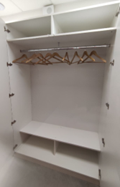 Шафа гардеробна (Ш-1) (300х1200х2400) | 300*1200*2400. Матеріали: ДСП Kronospan. 2 двері. Шафа гардеробна з полкою зверху 250 мм та антресоллю 400 мм. Колір Білий фасадний. Ручки інтегровані. |  |  | 4 | шт |  | 0.00 ₴ | #VALUE!
2 | Шафа гардеробна (Ш-1) (600х1200х2400) | 600*1200*2400. Матеріали: ДСП Kronospan. 2 двері. Шафа гардеробна з полкою зверху 250 мм та антресоллю 400 мм. Колір Береза полярна. Ручки інтегровані. |  |  | 1 | шт |  | 0.00 ₴
3 | 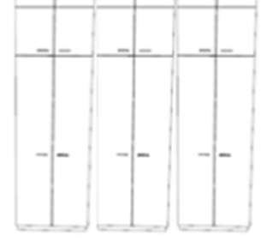 Шафа гардеробна (Ш-2) (600х3000х2400) | 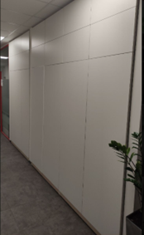 600х3000х2400. Матеріали: ДСП Kronospan. 6 дверей. Шафа гардеробна з полкою зверху 250 мм та антресоллю 400 мм. Колір Береза полярна. Ручки інтегровані. |  |  | 1 | шт |  | 0.00 ₴
4 | 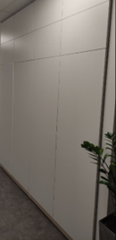 Шафа (Ш-2) (300х1850х2400) | 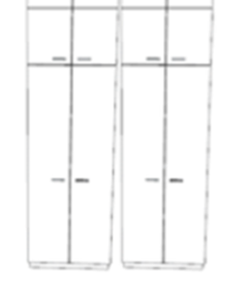 300х1850х2400. Матеріали: ДСП Kronospan. 4 дверей. Шафа гардеробна з полкою зверху 250 мм та антресоллю 400 мм. Колір Білий фасадний. Ручки інтегровані. |  |  | 1 | шт |  | 0.00 ₴
5 | 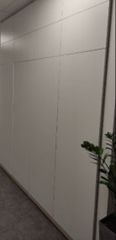 Шафа (Ш-2) (600х2400х2400) | 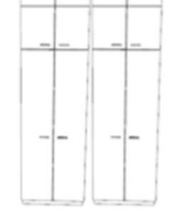 600х2400х2400 Матеріали: ДСП Kronospan. 4 дверей. Шафа гардеробна на 4дверей з полкою зверху 250 мм та антресоллю 400 мм. Колір Білий фасадний. Ручки інтегровані. |  |  | 1 | шт |  | 0.00 ₴
6 | Шафа (Ш-2) (600х3600х2400) | 600х3600х2400 Матеріали: ДСП Kronospan. 6 дверей. Шафа гардеробна на 6 дверей з полкою зверху 250 мм та антресоллю 400 мм. Колір Білий фасадний. Ручки інтегровані. |  |  | 1 | шт |  | 0.00 ₴
7 | Шафа (Ш-2) (300х1850х2400) | 300х1850х2400 Матеріали: ДСП Kronospan. 4 дверей. Шафа гардеробна з полкою зверху 250 мм та антресоллю 400 мм. Колір Береза полярна. Ручки інтегровані. |  |  | 1 | шт |  | 0.00 ₴
8 | 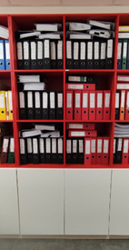 Шафа змішана (Ш-3) (600х4690х2400) | 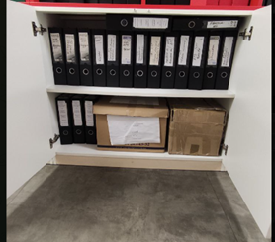 600х4690х2400 Матеріали: ДСП Kronospan. Шафа гардеробна на 4 дверей з полкою зверху 250 мм та антресоллю 400 мм. Шафа з поличками на 2 дверей. Далі простір без дверей, поділений на 4 - 5 полички. Колір Береза полярна. Ручки інтегровані. |  |  | 1 | шт |  | 0.00 ₴
9 | 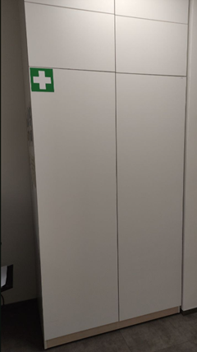 Шафа (Ш-4) (600х1200х2400) | 600х1200х2400 Матеріали: ДСП Kronospan. 2 дверей. Шафа гардеробна з полкою зверху 250 мм та антресоллю 400 мм. Колір Береза полярна. Ручки інтегровані. |  |  | 2 | шт |  | 0.00 ₴
10 | 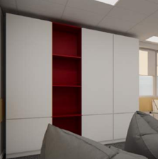 Шафа (Ш-7) (600х2200х2400) | 600х2200х2400 Матеріали: ДСП Kronospan. Шафа з 6 полками. 3 двері Колір Білий фасадний + простір без дверей (колір- червоний чілі). Ручки інтегровані. |  |  | 1 | шт |  | 0.00 ₴
11 | Шафа гардеробна (Ш-8) (300х3000х2400) | 300х3000х2400 Матеріали: ДСП Kronospan. Шафа гардеробна на 6 дверей з полкою зверху 250 мм та антресоллю 400 мм. Колір Береза полярна. Ручки інтегровані. |  |  | 1 | шт |  | 0.00 ₴
12 | 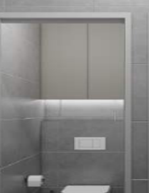 Шафа над санвузлом (ШВ-1) (160х870х1700) | 160х870х1700 Матеріали: ДСП Kronospan Білий фасадний. 2 двері з замком, 1 полиця. Ручки інтегровані. |  |  | 4 | шт |  | 0.00 ₴
13 | Локери (ЛК-1) (300 x 2930 x 2000) | 300 x 2930 x 2 000. Матеріали: ДСП Kronospan Сірий фасадний на 20 ячейок з замком для кожної. |  |  | 1 | шт |  | 0.00 ₴
14 | 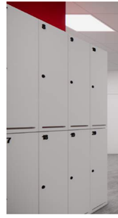 Локери (ЛК-1) (300 x 1000 x 2000) | 300 x 1000 x 2 000. Матеріали: ДСП Kronospan Береза полярна на 6 ячейок з замком для кожної. В кожній ячейці полка знизу і 2 гачка. |  |  | 3 | шт |  | 0.00 ₴
Всього вартість пропозиції по ЛОТ №1, грн* |  |  |  |  |  |  | 0.00
ЛОТ № 2
1 | Полички підвісні над столом (П-1) (300х1200х600) | Розмір: 300х1200х600. Матеріали: ДСП Kronospan Білий фасадний 8 ячейок (по 4 в 2 ряди). |  |  | 8 | шт |  | 0.00 ₴
2 | Полички (П-2) (300х2480х900) | Розмір: 300х1200х900. Матеріали: ДСП Kronospan Береза полярна 16 ячейки (по 4 в 4 ряди). |  |  | 1 | шт |  | 0.00 ₴
3 | 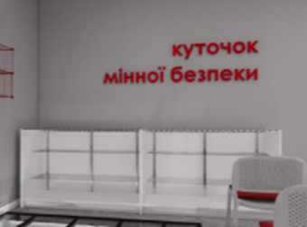 Тумба (Т-1) (600х1500х950) | Розмір:600х1500х950. Матеріали: ДСП Kronospan Сірий. Двоє дверей - скло. Всередині 2 полки-скло. Верх- скло. Ручки інтегровані. |  |  | 2 | шт |  | 0.00 ₴
4 | 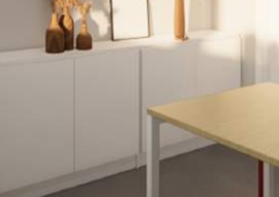 Тумба (Т-1) (300х1600х750) | Розмір: 300х1600х750. 2 пари дверей. Одна полка всередині. Матеріали: ДСП Kronospan Білий фасадний. Ручки інтегровані. |  |  | 3 | шт |  | 0.00 ₴
5 | Тумба (Т-2) (300х1200х900) | Розмір:300х1200х900. 1 пара дверей. Одна полка всередині. Матеріали: ДСП Kronospan Береза полярна. Ручки інтегровані. |  |  | 2 | шт |  | 0.00 ₴
6 | Тумба (Т-2) (500х3220х750) | Розмір: 500х3220х750. 3 пари дверей , одна полка всередині. Матеріали: ДСП Kronospan Білий фасадний Ручки інтегровані. |  |  | 1 | шт |  | 0.00 ₴
7 | Тумба (Т-3) (300х2020х750) | Розмір: 300х2020х750. 2 пари дверей. Одна полка всередині. Матеріали: ДСП Kronospan Береза полярна. Ручки інтегровані. |  |  | 2 | шт |  | 0.00 ₴
8 | Стелаж (СТЛ-1) (300х900х2600) | Розмір: 300х900х2600. Матеріал ДСП. 2 пари дверей. Верхні двері - скло. 3 полочки. Нижні двері - білий фасадний. 1 полка |  |  | 2 | шт |  | 0.00 ₴
Всього вартість пропозиції по ЛОТ №2, грн* |  |  |  |  |  |  | 0.00
ЛОТ № 3
1 | 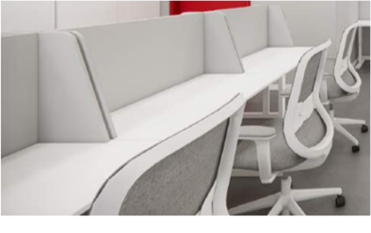 Робочі столи з блоком шухляд (СТ-1) | СТ1 Стіл робочий 1200х600х750 мм Тумба мобільна 400х500х600 мм. Матеріали: ДСП Kronospan Білий фасадний, товщіна 25 мм, каркас металевий. Заглушка для проводів Ø 60мм, пластик. Тумба з 3 шухлядами на телескопічних направляющих. Ручки інтегровані. Без замків. |  |  | 7 | шт |  | 0.00 ₴
2 | 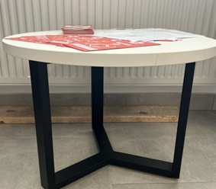 Стіл журнальний (СТЖ-1) | СТЖ-1 Стіл прямокутний, 300х240х490 мм. Матеріали: ДСП Kronospan Білий фасадний, товщина 25 мм. Опора метал фарбування по Ral |  |  | 1 | шт |  | 0.00 ₴
3 | 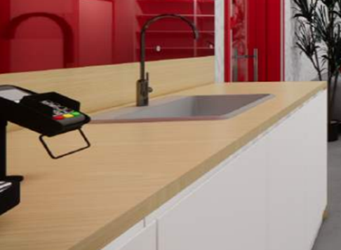 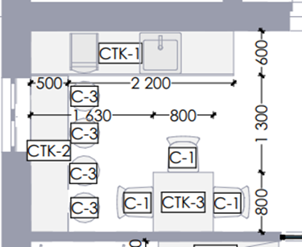 Стіл кавопоінта (СТК-1) (600х2700х900) | СТК-1 Стіл-тумба прямокутний , 600х2700х900 мм з захисним екраном на стіну 18х2700х270 мм. Матеріали: ДСП Kronospan Білий фасадний. Верх: ДСП Kronospan Береза полярна, товщина 25мм. 4 двери з права на ліво: перша та другаЗ поличками, третя- самостійний відсік з поличкою; четверта та глуха зона ліворуч 500 мм без полички. |  |  | 1 | шт |  | 0.00 ₴
4 | Стіл кавопоінта (СТК-2) (500х2100х900) Барна стійка | СТК-2 Стіл прямокутний, 500х2100х900мм з захисним екраном на стіну 18х2100х270 мм. Матеріали: металевий каркас; верх: ДСП Kronospan Береза полярна товщина 25 мм. |  |  | 1 | шт |  | 0.00 ₴ | #VALUE!
5 | 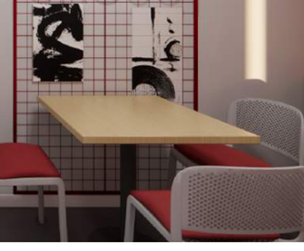 Стіл кухонний (СТК, СТК-3) (800х800х750) | СТК-3 Стіл прямокутний (800х800х750 мм). Матеріали: металевий каркас; верх- ДСП Kronospan Береза полярна товщиною 25 мм. |  |  | 3 | шт |  | 0.00 ₴ | #VALUE!
6 | 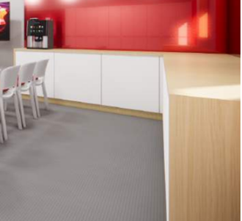 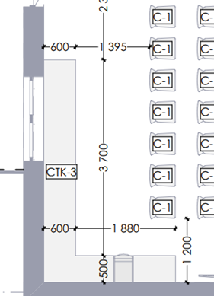 Стіл кавопоінта (СТК-3) (2480х4200х900) | Стіл-тумба прямокутний(СТК-3) (2480х4200х900) Матеріали: ДСП Kronospan Білий фасадний. Верх: ДСП Kronospan Береза полярна товщиною 25 мм. В середині з поличкою. Пропозицію по кількістю дверей та організацію кутового простору розглянемо з виробником |  |  | 1 | шт |  | 0.00 ₴ | #VALUE!
7 | 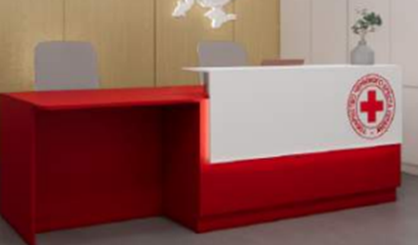 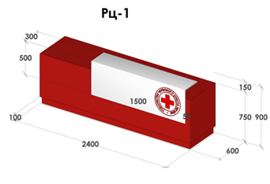 Стійка рецепції (РЦ-1) (600 x 2400 x 900) | Стійка рецепції (РЦ-1) (600 x 2400 x 900) виготовлення під індивідуальне замовлення за замірами. Матеріали: ДСП Kronospan. Основний колір червоний чілі. З підсвіткою. |  |  | 1 | шт |  | 0.00 ₴
8 | 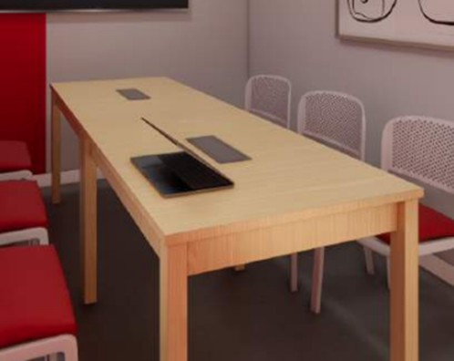 Стіл для нарад (СН-1) (1000х3175х750) | Стіл для нарад (СН-1) (1000х3175х750) Матеріали: ДСП Kronospan Береза полярна. Заглушка для проводів 50х100мм сірого кольору, пластик. |  |  | 1 | шт |  | 0.00 ₴
9 | Стіл для нарад (СН-2) (800х1900х750) | Стіл для нарад (СН-1) (800х1900х750). Матеріали: ДСП Kronospan Береза полярна. |  |  | 1 | шт |  | 0.00 ₴
10 | Кухонна поверхня (КП-1) (600х2560х900) | Кухонна поверхня (КП-1) (600х2560х900). Матеріали: ДСП Kronospan Білий фасадний; верх: ДСП Kronospan Береза полярна товщина 25 мм. Праворуч відсік з двома дверцятами та поличкою всередині. Ліворуч відсік під мийку без полички з двома дверима. Без вбудованої побутової техніки |  |  | 1 | шт |  | 0.00 ₴
11 | Барна стійка (Б-1) (500 x 3 160 x 900) | 500 x 3 160 x 900 мм з захисним екраном на стіну 18х3160х270 мм. Матеріали: Верх: ДСП Kronospan Береза полярна товщиною 25 мм; металевий каркас. |  |  | 1 | шт |  | 0.00 ₴
12 | Стіл для МГН (СТМ-1) (600 x 1035 x 650/1100) | Стіл для МГН (СТМ-1) (600 x 1035 x 650/1100) з можливостю регулювання по висоті від 650 мм до 1100 мм. Матеріали стільниці: ДСП. Колір білий. Каркас металевий. |  |  | 2 | шт |  | 0.00 ₴
13 | Робоче місце з перегородкою (РМ-1) (600х1000х1150) | Робоче місце з перегородкою (РМ-1) (600х1000х1150) Матеріали: ДСП. Колір білий. Висота до поверхні стола 750 мм, товшина столешниці 25 мм. Заглушка для проводів Ø 60мм, пластик. Перегородка/екран Матеріали: ДСП Kronospan шліфоване товщина16 мм Підкладка ППУ 5 мм + тканина бюджет до 400 грн. м.п |  |  | 12 | шт |  | 0.00 ₴
Всього вартість пропозиції по ЛОТ №3, грн* |  |  |  |  |  |  | 0.00
* Товариство Червоного Хреста України є громадською неприбутковою організацією і просить надати максимальні знижки на товар, вказаний у ціновій пропозиції.
** Закупівля відбувається окремими лотами.
Пропозицію надати у форматі .pdf та у форматі Exel
Гарантійне сервісне обслуговування на протязі ЛОТ №1:___________міс. (прописати) Гарантійне сервісне обслуговування на протязі ЛОТ №2:___________міс. (прописати) Гарантійне сервісне обслуговування на протязі ЛОТ №3:___________міс. (прописати)
ЛОТ №1 Умови оплати: _______ (прописати у % післяплата / передплата) Термін поставки (прописати): _______ (календарних днів з моменту укладення договору та оформлення замовлення) ЛОТ №2 Умови оплати: _______ (прописати у % післяплата / передплата) Термін поставки (прописати): _______ (календарних днів з моменту укладення договору та оформлення замовлення) ЛОТ №3 Умови оплати: _______ (прописати у % післяплата / передплата) Термін поставки (прописати): _______ (календарних днів з моменту укладення договору та оформлення замовлення)
Примітка: вартість одиниці продукції та загальну вартість пропозиції потрібно заповнювати у гривнях, зазначаючи цифрове значення, яке має не більше двох знаків після коми.
Ми погоджуємось, що всі витрати, пов’язані з пакуванням, доставкою товару, завантажувально-розвантажувальними роботами, здійснюються за рахунок Постачальника за наданою адресою: м. Вінниця (точна адреса буде надана переможцю закупівлі під час підписання Договору). Ми підтверджуємо, що при подачі пропозиції маємо всі запропоновані товари на складі Учасника і відвантаження можливе протягом узгодженого терміну поставки товарів.
Ми погоджуємося та ознайомлені з умовами типового Договору ТЧХУ (Додаток №3 до Запиту).
Ми погоджуємося з умовами, що Замовник має право розділити дану закупівлю між декількома постачальниками за умови наявності більш вигідних умов на різні позиції.
Ми погоджуємося з умовами, що Ви можете відхилити нашу чи всі надані пропозиції, та розуміємо, що Ви не обмежені у прийнятті будь-якої іншої пропозиції з більш вигідними для Вас умовами.
Ми погоджуємось зафіксувати цінову пропозицію протягом 90 календарних днів з моменту подачі.
Подаючи свою пропозицію ми підтверджуємо повну комплектацію та відповідність умовам зазначеним в Запиті.
Учасники повинні надсилати цінові пропозиції з підписом і печаткою (за наявності).

Керівник організації/ФОП:____________________________ ( ____________________)
МП підпис ПІБ

